Coberturas_SSPP
Nombre | Descripción | Valor
Citación
Titulo | Nombre por el cual se conoce el conjunto de datos | Coberturas_SSPP
Edición | Versión o Año de referencia | 2024
Forma de presentación | Modo de representación del conjunto de datos | Mapa vector
Descripción
Resumen | Descripción corta del conjunto de datos | Esta capa se genera con el objetivo de identificar la cobertura de los servicios públicos de acueducto, alcantarillado, energía eléctrica, gas, TDT, así como la identificación de las Zonas No Interconectadas e información de las Plantas de Beneficio Animal en cada municipio del departamento de Bolívar.Este producto se estructura en el marco del contrato de consultoría No. 10168852 el cual tiene como objeto “Actualizar el Plan de Ordenamiento Departamental de Bolívar bajo un enfoque de gestión del riesgo y adaptación al cambio climático que permita ordenar el territorio alrededor del agua”.
Dominio espacial
Extensión geográfica | Descripción de los lugares o zonas geográficas cubiertas por el conjunto de datos | Esta capa cubre zona del departamento de Bolívar y zonas aledañas
Oeste | Límite oeste del conjunto de datos expresado en unidades de distancia planas. | 4704417.8019
Este | Límite este del conjunto de datos expresado en unidades de distancia planas. | 4918186.2229
Norte | Límite norte del conjunto de datos expresado en unidades de distancia planas. | 2752102.2806
Sur | Límite sur del conjunto de datos expresado en unidades de distancia planas. | 2331392.5644
Nivel resolución | Escala, resolución, factor que indica la densidad del conjunto de datos. | 1:100.000
Muestra gráfica
Muestra gráfica | Ilustración gráfica del conjunto de datos la dirección del computador, trayectoria, nombre y extensión del archivo según la convención URL | 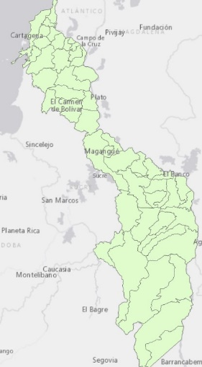
Ambiente de desarrollo | Descripción del ambiente nativo de desarrollo del conjunto de datos, incluyendo el software, versión, sistema operativo, nombre del archivo | ArcGIS 10.5
Fuente de información
Titulo | Título por el cual se conoce el conjunto de datos | Coberturas_SSPP
Responsable | Información sobre la organización, dependencia o persona(s) que desarrolló o conoce el conjunto de datos. | POD Bolívar 24
Tipo de responsable | Tipo o función realizada por el responsable del conjunto de datos | Autor
Fecha | Fecha de publicación / disposición/ liberación del conjunto de datos | 2014-03-11
Forma de representación | Modo de representación del conjunto de datos. | Mapa vector
Descripción/Contribución | Descripción de la fuente e identificación de la información aportada | Esta capa muestra la cobertura de los servicios públicos de acueducto, alcantarillado, energía eléctrica, gas, TDT, así como la identificación de las Zonas No Interconectadas e información de las Plantas de Beneficio Animal en cada municipio del departamento de Bolívar con una cobertura geográfica municipal, generada con la geometría de los limites municipales y teniendo como insumos los reportes alfanuméricos de la Superservicios, del Instituto Nacional de Salud, del MinEnergia, del MinTIC, del IPSE y del Invima.
Representación espacial
Tipo de objetos | Geometría de los objetos espaciales vectoriales usados para representar los elementos geográficos en el conjunto de dato | Poligono
Distribución
Tipo de producto | Ítem o Forma de presentación con la cual el distribuidor conoce el conjunto de datos | SHP
Responsabilidad | Redacción de la responsabilidad asumida por el distribuidor | POD Bolívar, 2024
Formato | Nombre del formato de transferencia de datos | Feature Class
Información del contenido | Descripción del contenido de los datos codificados en el formato y las unidades de distribución como mosaicos, capas, coberturas, etc., en que los datos están disponibles | Esta capa muestra la cobertura de los servicios públicos de acueducto, alcantarillado, energía eléctrica, gas, TDT, así como la identificación de las Zonas No Interconectadas e información de las Plantas de Beneficio Animal en cada municipio del departamento de Bolívar con una cobertura geográfica municipal, generada con la geometría de los limites municipales y teniendo como insumos los reportes alfanuméricos de la Superservicios, del Instituto Nacional de Salud, del MinEnergia, del MinTIC, del IPSE y del Invima.

